Hoja1
2023-12-06

LA PAZ 28 - HAEDO 4460-2005
BUENOS AIRES luquearti@gmail.com
____________________________________________________________________________________

"INGLETES de MADERA”
“ ALGARROBO - PINO - FIBRO ”
BUENA TERMINACION

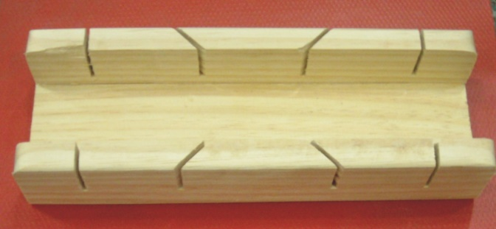
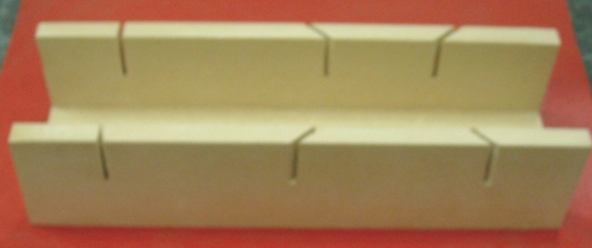

COD. | DESCRIPCION | PRECIO
ING-005 | Inglete de PINO | 516.00
ING-010 | Inglete de ALGARROBO | 999.00
ING-007 | Inglete de FIBRO | 165.67

